függvény
$$f\left(x\right)=x^{2}$$
$$g\left(x\right)=x^{2}−4$$
$$h\left(x\right)={\left(x−1\right)}^{2}$$
$$k\left(x\right)={\left(x−1\right)}^{2}−4$$
$$m\left(x\right)=−{\left(x−1\right)}^{2}+4$$
Készíts értéktáblázatot -3 és 3 között 0,2-es lépésközzel a következő függvényekhez:

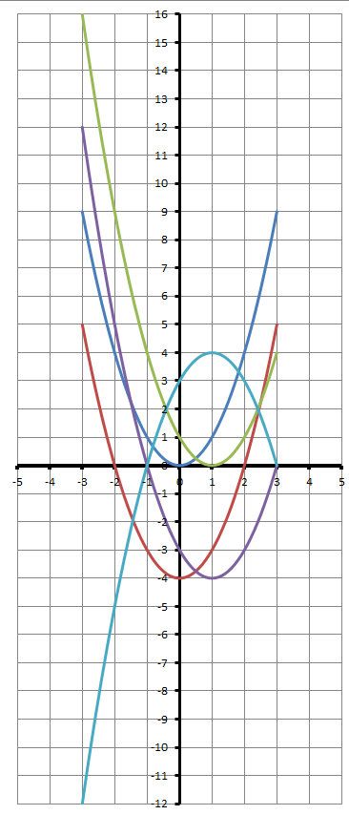

Ábrázold a kapott értékeket diagramon.

x | f | g | h | k | m | x | f | g | h | k | m
-3 |  |  |  |  |  | -3 | 9 | 5 | 16 | 12 | -12
-2.8 |  |  |  |  |  | -2.8 | 7.84 | 3.84 | 14.44 | 10.44 | -10.44
-2.6 |  |  |  |  |  | -2.6 | 6.76 | 2.76 | 12.96 | 8.96 | -8.96
-2.4 |  |  |  |  |  | -2.4 | 5.76 | 1.76 | 11.56 | 7.56 | -7.56
-2.2 |  |  |  |  |  | stb…
-2
-1.8
-1.6
-1.4
-1.2
-1
-0.8
-0.6
-0.4
-0.2
0
0.2
0.4
0.6
0.8
1
1.2
1.4
1.6
1.8
2
2.2
2.4
2.6
2.8
3

Kör
$$v=2∙π∙\frac{r}{T}$$
Határozza meg az egyenletes körmozgást végző test sebességét a kör sugara és a periódusidő alapján.
A képlet:

r / T | 0.5 s | 1.0 s | 1.5 s | 2.0 s | 2.5 s | 3.0 s | 3.5 s | 4.0 s | 4.5 s | 5.0 s | 5.5 s | 6.0 s | 6.5 s | 7.0 s | 7.5 s | 8.0 s | 8.5 s | 9.0 s | 9.5 s | 10.0 s
0.5 m
1.0 m
1.5 m
2.0 m
2.5 m
3.0 m
3.5 m
4.0 m
4.5 m
5.0 m
5.5 m
6.0 m
6.5 m
7.0 m
7.5 m
8.0 m
8.5 m
9.0 m
9.5 m
10.0 m

Kör (2)
$$v=2∙π∙\frac{r}{T}$$
Határozza meg az egyenletes körmozgást végző test sebességét a kör sugara és a periódusidő alapján.
A Pi értékét vegye a megadott cellából.
A képlet: |  |  |  |  | Pi= | 3.1415926536

r / T | 0.5 s | 1.0 s | 1.5 s | 2.0 s | 2.5 s | 3.0 s | 3.5 s | 4.0 s | 4.5 s | 5.0 s | 5.5 s | 6.0 s | 6.5 s | 7.0 s | 7.5 s | 8.0 s | 8.5 s | 9.0 s | 9.5 s | 10.0 s
0.5 m
1.0 m
1.5 m
2.0 m
2.5 m
3.0 m
3.5 m
4.0 m
4.5 m
5.0 m
5.5 m
6.0 m
6.5 m
7.0 m
7.5 m
8.0 m
8.5 m
9.0 m
9.5 m
10.0 m

bank
$$vissza=felvett∗{(1+kamat)}^{5}$$
Határozza meg, hogy mennyit kell visszafizetni a banknak 5 év alatt a felvett összeg és a kamatláb ismeretében.
A képlet:

felvett / kamat(%) | 3% | 5% | 10% | 12% | 15% | 20% | 25% | 30%
100,000 Ft
105,000 Ft
110,000 Ft
115,000 Ft
120,000 Ft
125,000 Ft
130,000 Ft
135,000 Ft
140,000 Ft
145,000 Ft
150,000 Ft
155,000 Ft
160,000 Ft
165,000 Ft
170,000 Ft
175,000 Ft
180,000 Ft
185,000 Ft
190,000 Ft
195,000 Ft
200,000 Ft
205,000 Ft
210,000 Ft
215,000 Ft
220,000 Ft
225,000 Ft
230,000 Ft
235,000 Ft
240,000 Ft
245,000 Ft
250,000 Ft

tó
Egy kör alakú tó köré 2 m széles sétálóutat akarnak építeni (lásd az ábrát).
Határozza meg az út burkolásához hány négyzetméter kavics kell az átmérő ismeretében.
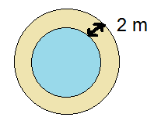
Pi= | 3.1415926536

Átmérő (m) | Út területe (m2)
10.0
10.5
11.0
11.5
12.0
12.5
13.0
13.5
14.0
14.5
15.0

Pi
A Pi szám pontos értékének kiszámítása fontos a matematikában.
Leibniz német matematikus fedezte fel, hogy a pi értéke kiszámítható a következő képlettel:

Készíts egy táblázatot Pi közelítő sorának kiszámítására!
Alehető legtöbb helyen alkalmazz képleteket.
Ellenőrzésül a pi/4 értéke: |  |  | 0.7853981634
Készíts diagramot és ábrázold a sor hogyan közelíti lépésről-lépésre a pi/4-et!

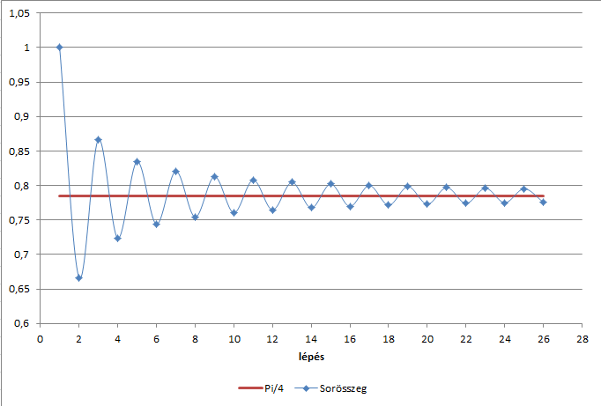
Lépés | Nevező | Tört | Sorösszeg | Lépés | Nevező | Tört | Sorösszeg
 |  |  |  | 1 | 1 | 1 | 1
 |  |  |  | 2 | -3 | -0.33333333333 | 0.66666666667
 |  |  |  | 3 | 5 | 0.2 | 0.86666666667
 |  |  |  | 4 | -7 | -0.14285714286 | 0.72380952381
 |  |  |  | 5 | 9 | 0.11111111111 | 0.83492063492
 |  |  |  | 6 | -11 | -0.090909090909 | 0.74401154401
 |  |  |  | 7 | 13 | 0.076923076923 | 0.82093462093
 |  |  |  | 8 | -15 | -0.066666666667 | 0.75426795427
 |  |  |  | 9 | 17 | 0.058823529412 | 0.81309148368
 |  |  |  | 10 | -19 | -0.052631578947 | 0.76045990473
 |  |  |  | 11 | 21 | 0.047619047619 | 0.80807895235
 |  |  |  | 12 | -23 | -0.04347826087 | 0.76460069148
 |  |  |  | 13 | 25 | 0.04 | 0.80460069148
 |  |  |  | 14 | -27 | -0.037037037037 | 0.76756365444
 |  |  |  | 15 | 29 | 0.034482758621 | 0.80204641307
 |  |  |  | 16 | -31 | -0.032258064516 | 0.76978834855
 |  |  |  | 17 | 33 | 0.030303030303 | 0.80009137885
 |  |  |  | 18 | -35 | -0.028571428571 | 0.77151995028
 |  |  |  | 19 | 37 | 0.027027027027 | 0.79854697731
 |  |  |  | 20 | -39 | -0.025641025641 | 0.77290595167
 |  |  |  | 21 | 41 | 0.024390243902 | 0.79729619557
 |  |  |  | 22 | -43 | -0.023255813953 | 0.77404038162
 |  |  |  | 23 | 45 | 0.022222222222 | 0.79626260384
 |  |  |  | 24 | -47 | -0.021276595745 | 0.77498600809
 |  |  |  | 25 | 49 | 0.020408163265 | 0.79539417136
 |  |  |  | 26 | -51 | -0.019607843137 | 0.77578632822

